Sheet1
이름 | 참고 이미지1 | 참고 이미지2 | 파일 이름
나무 테이블 | 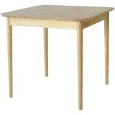 |  | Wood_Table_1
원형 나무 테이블 | 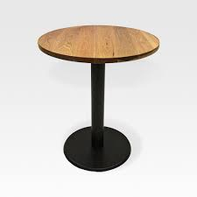 |  | Wood_Table_2
사각 나무 테이블 | 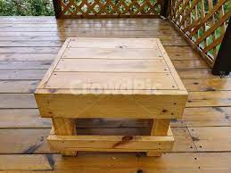 |  | Wood_Table_3
고급 나무 테이블 | 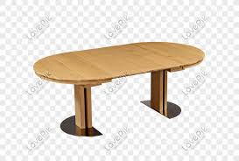 |  | Wood_Table_4
오피스 나무 테이블 | 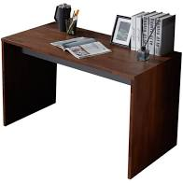 |  | Wood_Table_5
나무 책장 | 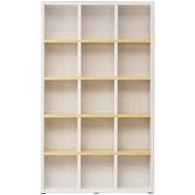 |  | Wood_Desk_1
하우스 나무 책장 | 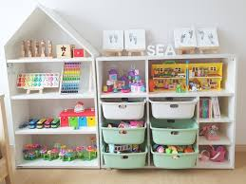 | 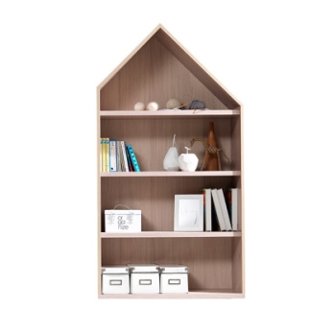 | Wood_Desk_2
나무 의자 | 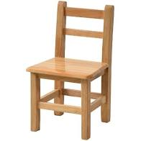 |  | Wood_Chair_1
나무 원형 의자 | 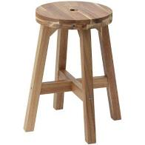 |  | Wood_Chair_2
나무 쿠션 의자 | 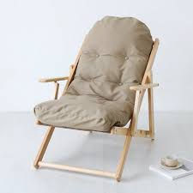 |  | Wood_Chair_3
고급 나무 의자 | 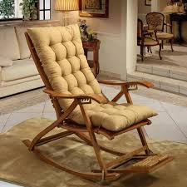 |  | Wood_Chair_4
큰 나무 벤치 | 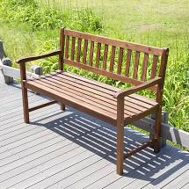 |  | Wood_Bench_1

